業務フロー
システム名 |  |  | システム種別 |  | 基本設計書 |  | 作成者 | 作成日 | 更新者 | 更新日 | 版数
POSサーバー |  |  | POSサーバ |  |  |  | DuNT | 2023-06-07 | DuNT | 2024-05-09 | 0.1

機能カテゴリー |  | 19_売価変更勧告リスト |  | 項目 |  | 概要設計 | 業務フロー

 | ●1_自動釣銭機

●●
画面表示
●●
モーダル表示

●●
処理機能
本来なら、処理内で分岐もあるとは思いますが、今回は、分岐処理についても、一括で処理機能と定義しています。
●●
音声ファイル

 | ●1_レジ周辺機器

セカンドディスプレイ
●●
セカンドディスプレイ画面表示
スキャナー
●●
スキャナー

スキャナー
自動釣銭機
●●
自動釣銭機
プリンター
●●

磁気カードリーダー
磁気カードリーダー
エフケイシステム 両面双方向読み取り MJR-100

 | ●外部連携

●●
API連携
本来ならDBですが、DBの意味で使用しています。
●●
他の機能への連携

●●
端末内DB
設定関連などのDB
最新
ボタン名

最新
分岐・判定

●●
他の機能部門への連携

機能概要
システム名 |  |  | システム種別 |  | 基本設計書 |  | 作成者 | 作成日 | 更新者 | 更新日 | 版数
POSサーバー |  |  | POSサーバ |  |  |  | DuNT | 2024-05-09 | DuNT | 2024-05-09 | 0.1

機能カテゴリ |  | 19_売価変更勧告リスト |  | 項目 |  | 概要設計 | 機能概要

X1_メニュー機能
画面には以下の情報が含まれている。
・対象日：デフォルト値は本日である。本日から3日前と7日後選択可能
・同一売価：出力しない・出力する (デフォルト：出力する)
- NON_PLUコード: 出力しない・出力する (デフォルト：出力しない)
・変更区分：デフォルトで全部を選択 (変更区分には以下が含まれている。全部、緊急売価戻、特売開始、特売開始T、区分変更、特売終了、売価変更、緊急売価)
・表示順：
‣分類構成順：
‣変更区分順
‣非出力対象リスト、出力対象リスト：空白
 | 19_売価変更勧告リスト
 |  |  |  |  |  |  |  |  |  |  |  | 1
 |  |  |  |  |  |  |  |  |  |  |  | 2
 |  |  |  |  |  |  |  |  |  |  |  | 3
 |  |  |  |  |  |  |  |  |  |  |  | 4
 |  |  |  |  |  |  |  |  |  |  |  | 5
19_売価変更勧告リスト
 |  |  |  |  |  |  |  |  |  |  |  | 6
 |  |  |  |  |  |  |  |  |  |  |  | 7
 |  |  |  |  |  |  |  |  |  |  |  | 8
 |  |  |  |  |  |  |  |  |  |  |  | 9
 |  |  |  |  |  |  |  |  |  |  |  | 10
SC1901
売価変更勧告画面
（初期化）
 |  |  |  |  |  |  |  |  |  |  |  | 11
 |  |  |  |  |  |  |  |  |  |  |  | 12
 |  |  |  |  |  |  |  |  |  |  |  | 13
 |  |  |  |  |  |  |  |  |  |  |  | 14
 |  |  |  |  |  |  |  |  |  |  |  | 15
 |  |  |  |  |  |  |  |  |  |  |  | 16
 |  |  |  |  |  |  |  |  |  |  |  | 17
 |  |  |  |  |  |  |  |  |  |  |  | 18
画面初期化
00_共通のフローをご参照ください。
1つの店舗選択可能。店舗を選択しないと、画面の項目は操作不可店舗を選択すると、対象店舗の部門リストを取得する。
 |  |  |  |  |  |  |  |  |  |  |  | 19
 |  |  |  |  |  |  |  |  |  |  |  | 20
 |  |  |  |  |  |  |  |  |  |  |  | 21
 |  |  |  |  |  |  |  |  |  |  |  | 22
 |  |  |  |  |  |  |  |  |  |  |  | 23
 |  |  |  |  |  |  |  |  |  |  |  | 24
 |  |  |  |  |  |  |  |  |  |  |  | 25
 |  |  |  |  |  |  |  |  |  |  |  | 26
 |  |  |  |  |  |  |  |  |  |  |  | 27
 |  |  |  |  |  |  |  |  |  |  |  | 28
 |  |  |  |  |  |  |  |  |  |  |  | 29
 |  |  |  |  |  |  |  |  |  |  |  | 30
 |  |  |  |  |  |  |  |  |  |  |  | 31
 |  |  |  |  |  |  |  |  |  |  |  | 32
 |  |  |  |  |  |  |  |  |  |  |  | 33
 |  |  |  |  |  |  |  |  |  |  |  | 34
KN1506
部門一覧取得機能
AP1507
分類取得
 |  |  |  |  |  |  |  |  |  |  |  | 35
 |  |  |  |  |  |  |  |  |  |  |  | 36
 |  |  |  |  |  |  |  |  |  |  |  | 37
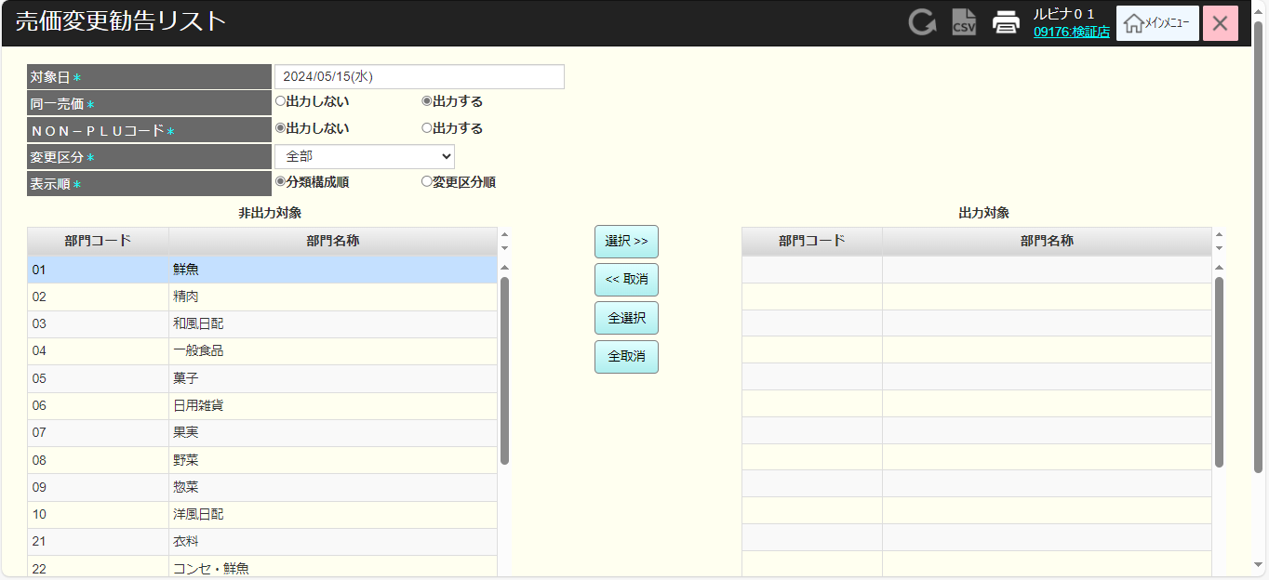
 |  |  |  |  |  |  |  |  |  |  |  | 38
 |  |  |  |  |  |  |  |  |  |  |  | 39
 |  |  |  |  |  |  |  |  |  |  |  | 40
 |  |  |  |  |  |  |  |  |  |  |  | 41
非出力対象、出力対象に部門一覧を表示する（部門コード、部門名称を含む）
・「全選択」ボタンをタッチすると、全てアイテムを非出力対象項目から出力対象項目に移動する。（リストを部門コードの昇順に並べ替える）
・「全取消」ボタンをタッチすると、全てアイテムを出力対象項目から非出力対象項目に移動する。 (リストを部門コードの昇順に並べ替える)
非出力対象リスト又は出力対象リストの1つアイテムを選択可能 選択すると、アイテムの背景が青色に変わる。
アイテムを選択した場合：
・「選択>>」ボタンをタッチすると、選択されたアイテムを非出力対象から出力対象に移動する。
・「 <<取消」ボタンをタッチすると、選択されたアイテムを出力対象から非出力対象に移動する。 (リストを部門コードの昇順に並べ替える)
アイテムが選択されていない状態で「選択>>」、「<<取消」ボタンをタッチすると、アイテムが選択されていません」エラーモダールを表示する。
 |  |  |  |  |  |  |  |  |  |  |  | 42
SC1901
売価変更勧告画面
 |  |  |  |  |  |  |  |  |  |  |  | 43
 |  |  |  |  |  |  |  |  |  |  |  | 44
 |  |  |  |  |  |  |  |  |  |  |  | 45
 |  |  |  |  |  |  |  |  |  |  |  | 46
 |  |  |  |  |  |  |  |  |  |  |  | 47
 |  |  |  |  |  |  |  |  |  |  |  | 48
印刷
選択>>
<<取消
全選択
全取消
 |  |  |  |  |  |  |  |  |  |  |  | 49
 |  |  |  |  |  |  |  |  |  |  |  | 50
 |  |  |  |  |  |  |  |  |  |  |  | 1
 |  |  |  |  |  |  |  |  |  |  |  | 2
 |  |  |  |  |  |  |  |  |  |  |  | 3
 |  |  |  |  |  |  |  |  |  |  |  | 4
 |  |  |  |  |  |  |  |  |  |  |  | 5
 |  |  |  |  |  |  |  |  |  |  |  | 6
 |  |  |  |  |  |  |  |  |  |  |  | 7
 |  |  |  |  |  |  |  |  |  |  |  | 8
 |  |  |  |  |  |  |  |  |  |  |  | 9
 |  |  |  |  |  |  |  |  |  |  |  | 10
KN1901
部門別売価変更リスト取得機能
 |  |  |  |  |  |  |  |  |  |  |  | 11
AP1901
価格変更ファイル出力
 |  |  |  |  |  |  |  |  |  |  |  | 12
画面上で入力した条件と、画面上で選択した表示順序に従って、売価リストを取得する。
・対象日
・変更区分
・同一売価
・Non-PLUコード
 |  |  |  |  |  |  |  |  |  |  |  | 13
 |  |  |  |  |  |  |  |  |  |  |  | 14
 |  |  |  |  |  |  |  |  |  |  |  | 15
 |  |  |  |  |  |  |  |  |  |  |  | 16
 |  |  |  |  |  |  |  |  |  |  |  | 17
 |  |  |  |  |  |  |  |  |  |  |  | 18
 |  |  |  |  |  |  |  |  |  |  |  | 19
PR1901
売価変更リスト印刷帳票
 |  |  |  |  |  |  |  |  |  |  |  | 20
 |  |  |  |  |  |  |  |  |  |  |  | 21
 |  |  |  |  |  |  |  |  |  |  |  | 22
 |  |  |  |  |  |  |  |  |  |  |  | 23
 |  |  |  |  |  |  |  |  |  |  |  | 24
 |  |  |  |  |  |  |  |  |  |  |  | 25
 |  |  |  |  |  |  |  |  |  |  |  | 26
 |  |  |  |  |  |  |  |  |  |  |  | 27

